Feuil1
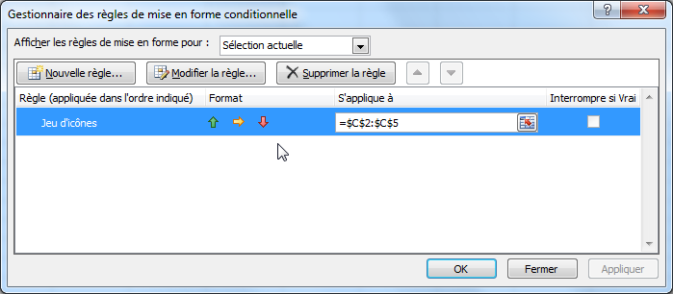
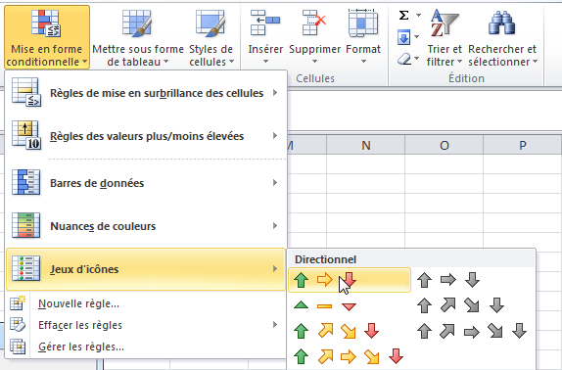
Semaine actuelle | semaine précédente | Evolution
8 | 7 | -1
5 | 9 | 4
7 | 4 | -3
4 | 4 | 0

